DASHBOARD
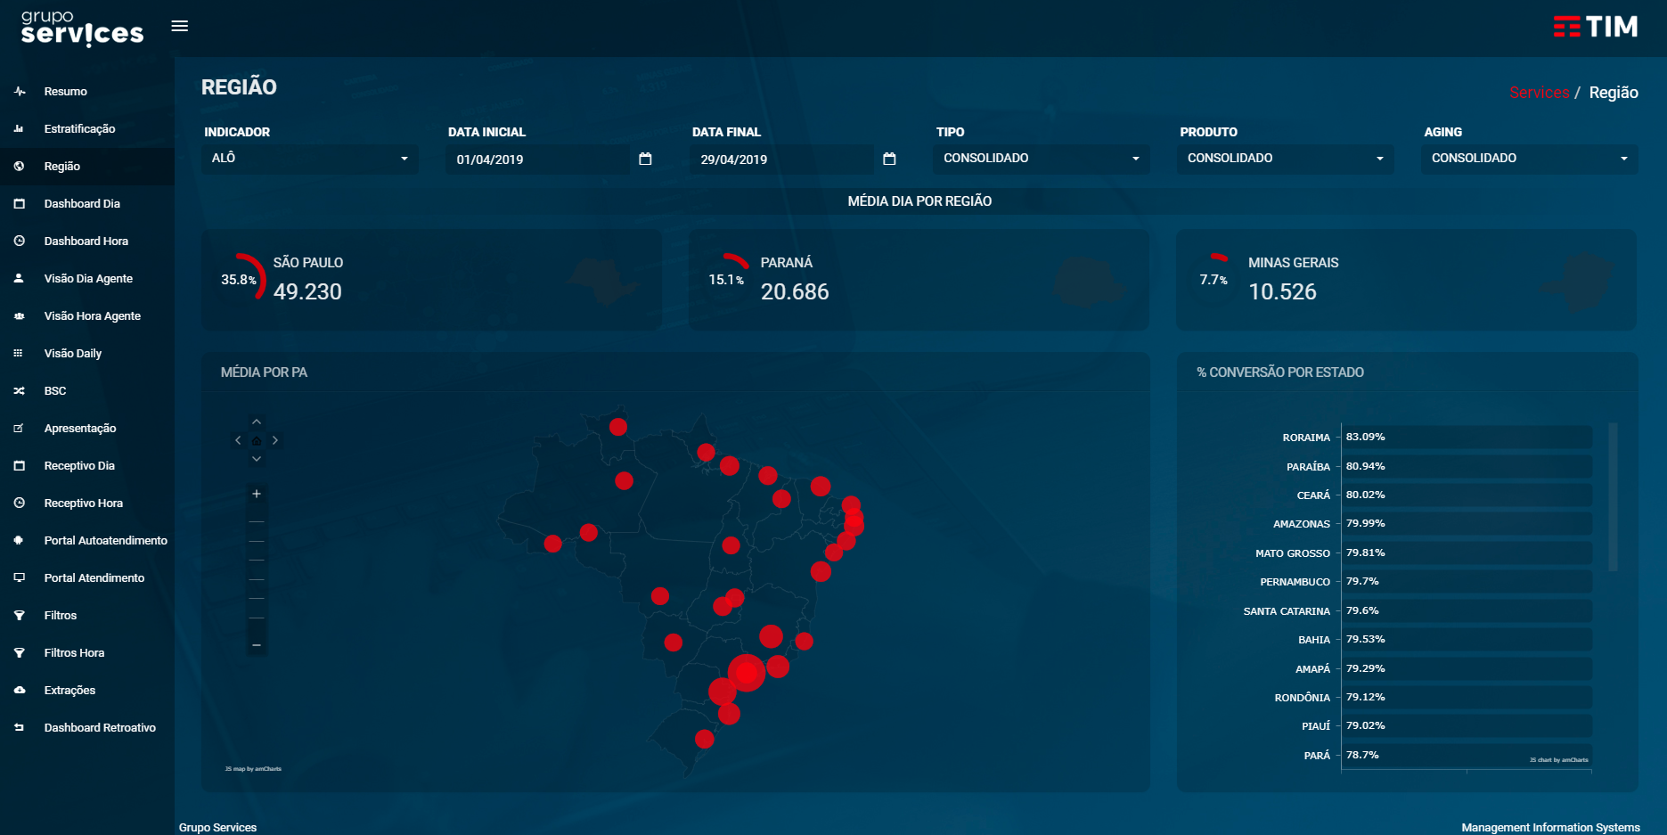
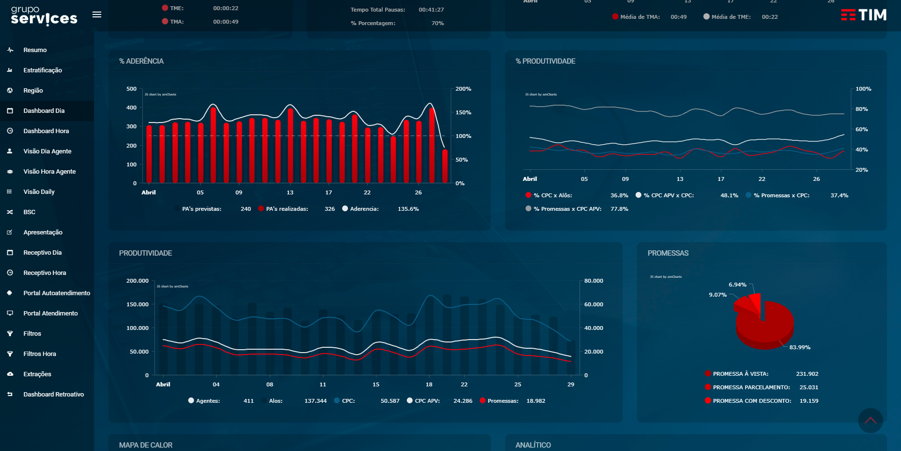
DESENVOLVER DASHBOARD
Criar um servidor com Node JS, e nesse servidor criar uma ou mais páginas que deverá conter informações que você considere relevante para análise. Hoje usamos o AmCharts para construir os gráficos (https://www.amcharts.com), porém temos outras ferramentas que possuí mais opções, portanto fica a sua escolha o uso de qualquer biblioteca. A aparência também fica a sua escolha, o uso de cores, tipos de gráficos, imagens, background é livre. A base com os dados a serem usados podem ser importados no SQL (recomendado) ou serem tratados em excel. Abaixo alguns exemplos de Dashboards para usar como base:

